Potvrzení
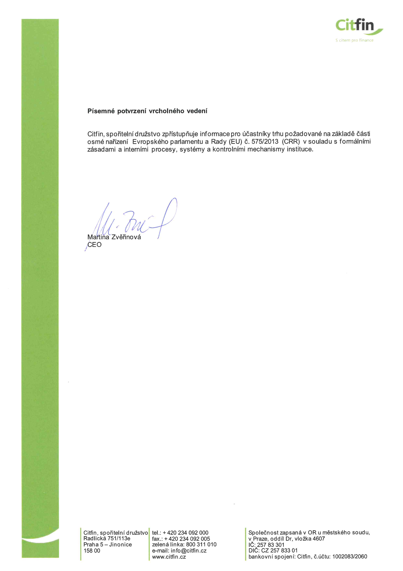
Písemné potvrzení člena vedoucího orgánu nebo vrcholného vedení
V souladu s čl. 431 odst. 3 nařízení Evropského parlamentu a Rady (EU) č. 575/2013 (CRR) nejméně jeden člen vedoucího orgánu nebo vrcholného vedení písemně potvrdí, že instituce zpřístupnila informace požadované na základě části osmé CRR v souladu s formálními zásadami a interními procesy, systémy a kontrolními mechanismy instituce. Písemné potvrzení a klíčové prvky formálních zásad instituce přijatých k naplnění požadavků na zpřístupňování informací musí být součástí informací, které instituce zpřístupňuje (čl. 431 odst. 3, první pododstavec CRR).

2023-12-31

